Лист1
 | 1. Биологическая лаборатория

площадь
расположение | 1 этаж
Установленная мебель | Табурет на крестовине и газпатроне. - 4шт.
 | Лаборантский стол. - 2 шт
 | Шкаф для хранения посуды. - 1 шт.
 | Шкаф для хранения влажных препаратов. Металлический шкаф ШАМ - 1 шт.
 | Шкаф для хранения учебых пособий. - 1 шт.
 | Стол для учителя - 1 шт.
 | Стул ученический нерегулируемый - 24 шт
 | Стол ученический - 12 шт
 | Сушильная панель для посуды - 1 шт
 | Стол лабораторный демонстрационный. - 1 шт | 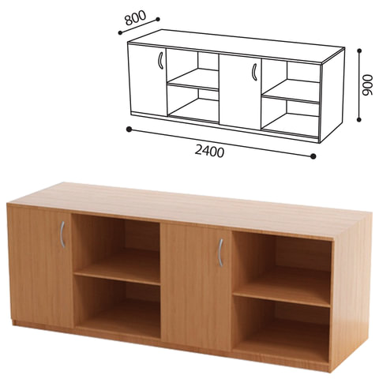
 | Стул офисный. - 1шт | 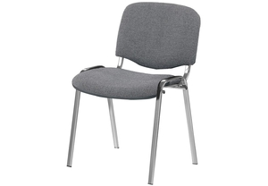
Полученное оборудование | Комплект влажных препаратов демонстрационный. Комплект гербариев демонстрационный. Комплект коллекций демонстрационный (по разным темам курса биологии) Комплект посуды и оборудования для ученических опытов .
Фотоматериалы | 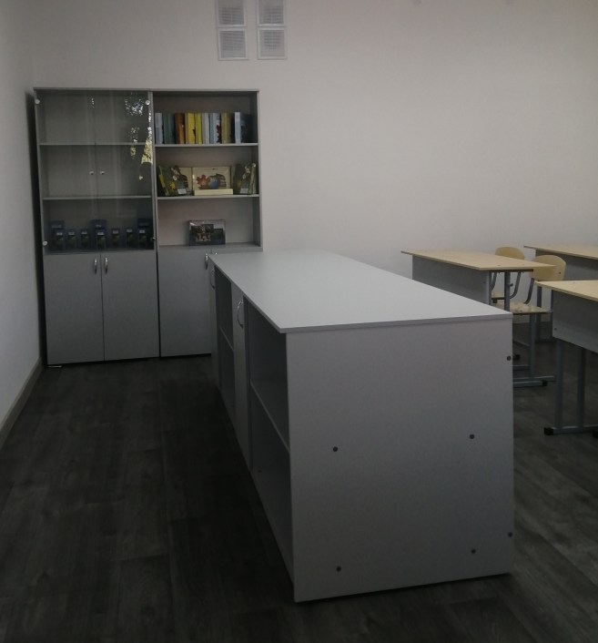
 | 